상품제안서
퓨어 UVC 미니 칫솔살균기 커스텀패키지 | 상품코드: S46670

 |  |  |  |  |  |  | 02-713-8555 | www.synergygift.co.kr
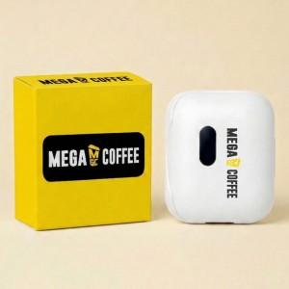

【상세/제작정보】 | <span style="font-size: 14pt;">※ 100개 이상 케이스인쇄 포함 / 100개 미만 통합비용 발생됩니다.(+120,000원 부가세별도</span><span style="font-size: 14pt;">)</span>

【인쇄/포장옵션】 | DTF필름전사 / 포장불가능

【공급단가】 | 수량 | 50~ | 100~ | 300~ | 1,000~ | 3,000~
*VAT별도 | 단가 | 11,700원 | 11,070원 | 10,530원 | 10,260원 | 10,080원

【상품 URL】 | https://www.synergygift.co.kr:443/src/goods_detail.php?gdno=46670

